FORMATO GQ-016
PROPUESTA DE MEJORA | PROPUESTA DE MEJORA O INNOVACIÓN |  |  |  | REGISTRO
 |  |  |  |  | COPIA CONTROLADA
 |  |  |  |  | COD GQ-016-R | VERSION 0,5
 |  |  |  |  | FECHA 18-mar-21 | PAGINA 1 DE 1

Nombre de la propuesta: | Informe de Ocupación Personal Técnico Banca Power BI
Nombre de la persona o equipo que genera la PM: | Tatiana Herrera (Banca) - Giovanny Martinez (TI)

SITUACIÓN INICIAL |  |  | SITUACIÓN FINAL
En el Proyecto Banca desde Agosto de 2020 se inició la medición de ocupación del personal técnico vía Mántum con el objetivo de evitar errores en la medición anterior ya que era manual y subjetiva en muchos casos. Sin embargo, extraer y organizar la información de Mántum para hacer seguimiento del correcto uso de los estados en Mántum por parte del personal técnico tardaba alrededor de 30 minutos por la cantidad de registros además del tiempo que se debe invertir para revisar cada colaborador. Debido al tiempo que los coordinadores debían separar a diario para hacer un correcto seguimiento, la tarea se dejó de hacer |  |  | Se crea un informe visual en Power BI que grafica el comportamiento de la ocupación del personal en el que podemos filtrar por técnico, estado, jefe inmediato, ciudad y fecha; hacer seguimiento a un sólo técnico tarda sólo 3 minutos. Power BI se conecta con Mántum para extraer de allí la información y automatizarla.

FOTO O DIBUJO INICIAL |  |  | FOTO O DIBUJO FINAL
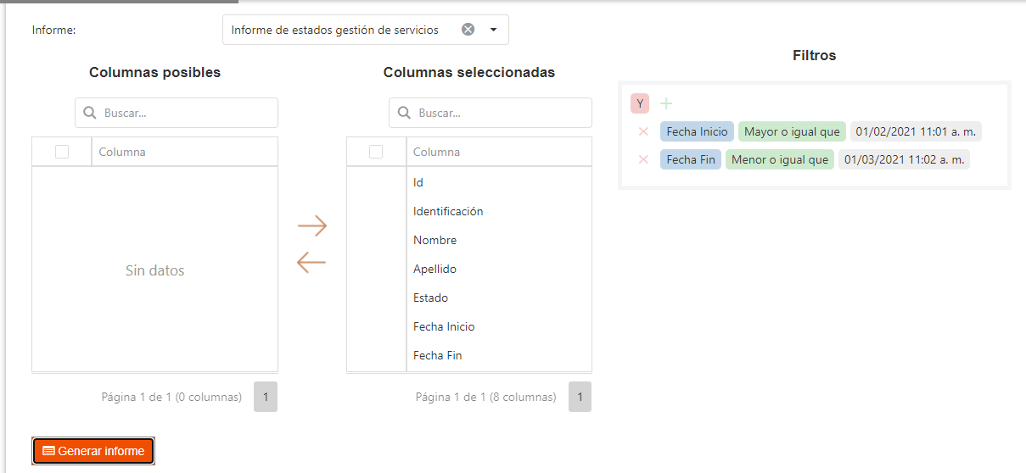 |  |  | 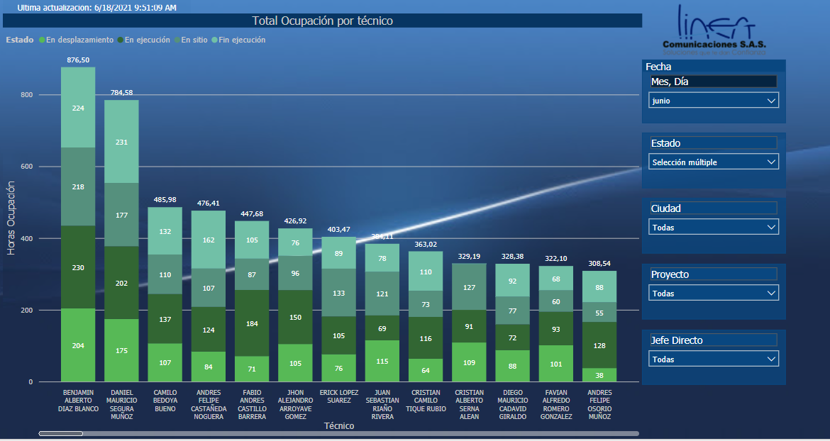 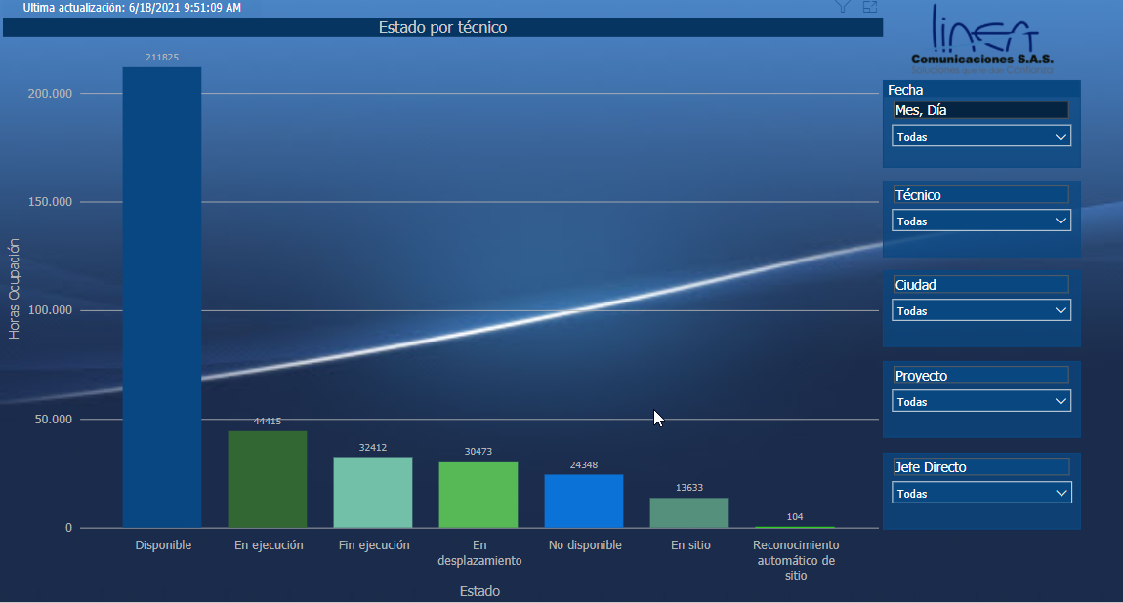

Objetivo: | Optimizar los tiempos de revisión, consulta y control de la ocupación del personal técnico además de corregir el mal uso de los estados por parte del personal técnico
Alcance: | Se creó para el Proyecto Banca pero se puede replicar al restro de proyectos que hacen medición de ocupación por Mántum
Requerimientos: | Conocimientos en Power BI y Mántum

Elaborado por: Coordinadora Sistemas Integrados de Gestión Natalia Lopez Marin |  | Revisado por: Dirección de I+D Marlon Alberto Henandez Arboleda |  | Aprobado por: Director de procesos Walter Jimenez

